상품제안서
스마일 대형 에코백 캔버스백 | 상품코드: S45182

 |  |  |  |  |  |  | 02-713-8555 | www.synergygift.co.kr
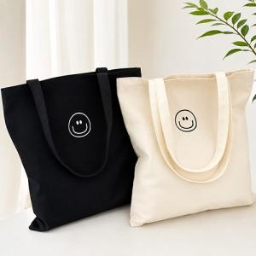 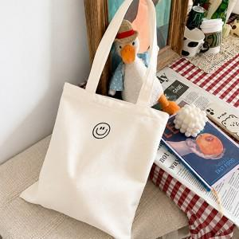 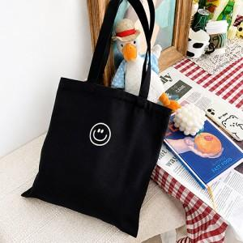

【상세/제작정보】 | <p><span style="font-size: 14pt;">※ 실크인쇄 기본 170x80mm 사이즈 내에서 인쇄 됩니다. / 초과 사이즈 별도 문의 바랍니다.</span></p>

【인쇄/포장옵션】 | 실크 / OPP(비닐)

【공급단가】 | 수량 | 200~ | 1,000~ | 3,000~ | 10,000~ | 30,000~
*VAT별도 | 단가 | 1,430원 | 1,350원 | 1,280원 | 1,250원 | 1,230원

【상품 URL】 | https://www.synergygift.co.kr:443/src/goods_detail.php?gdno=45182

